Dir IPS
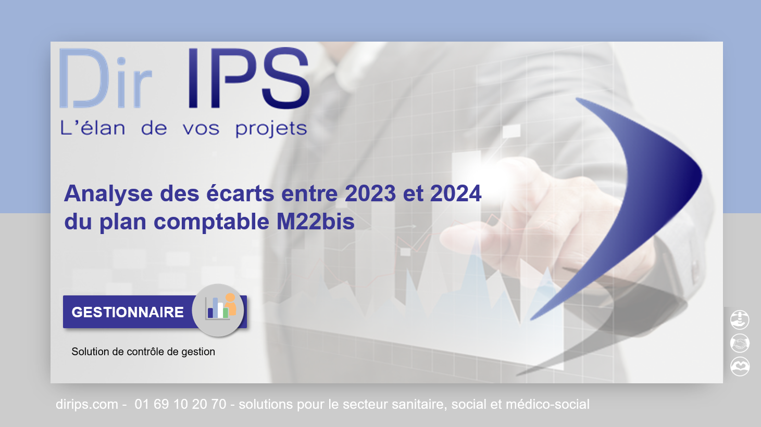

Dir IPS vous propose ce fichier pemettant de comparer les années 2023 et 2024 pour le plan M22bis suite à l'Arrêté du 20 décembre 2023 relatif au plan comptable applicable aux établissements et services privés sociaux et médico-sociaux relevant du I de l’article L. 312-1 du code de l’action sociale et des familles
https://dirips.com/instructions-comptables

Si malgré le soin apporté à la préparation de ce comparatif vous constatiez des anomalies, n'hésitez pas à nous en informer soit en déposant un message sur notre site :
https://dirips.com
soit en nous envoyant un courriel :
contact@dirips.com

